PD
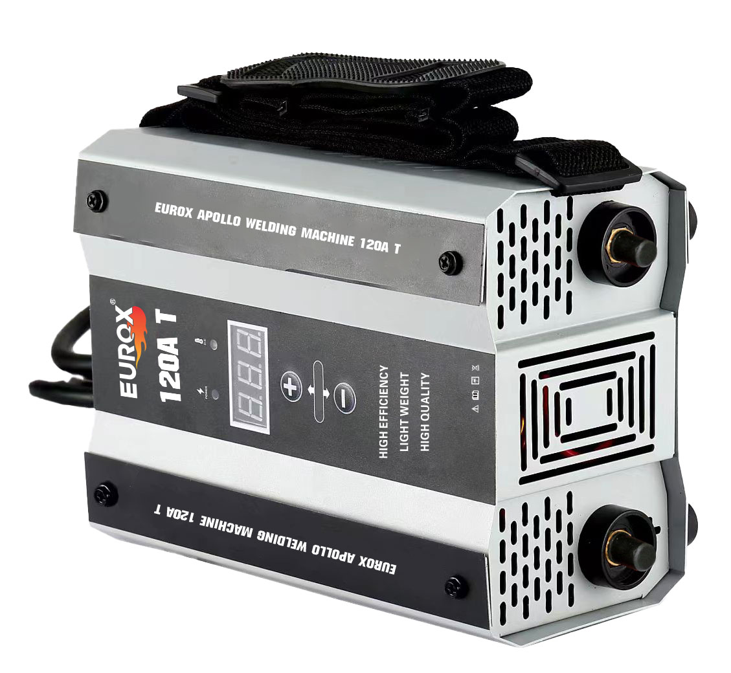
เลขที่ SKU : 05-016-830 วันที่ : 18/11/2023
1. ข้อมูลสินค้า |  |  |  | รูปสินค้า
ประเภท (กลุ่มหลัก) |  | ประเภท (กลุ่มรอง)
ชื่อภาษาไทย | เครื่องเชื่อม EUROX APOLLO 120A T | ชื่อภาษาอังกฤษ
รหัสสินค้า | 05-016-830 | Barcode | 8859007714777
สถานะสินค้า | D24 | รหัสทีมขาย
รุ่น (Model) |  | ยี่ห้อ
สีตัวสินค้า | เทา | สีของบรรจุภัณฑ์ | ดำ - น้ำเงิน
ทำจากวัสดุ | เหล็ก - อลูมิเนียม | ประเทศผู้ผลิต | PRC

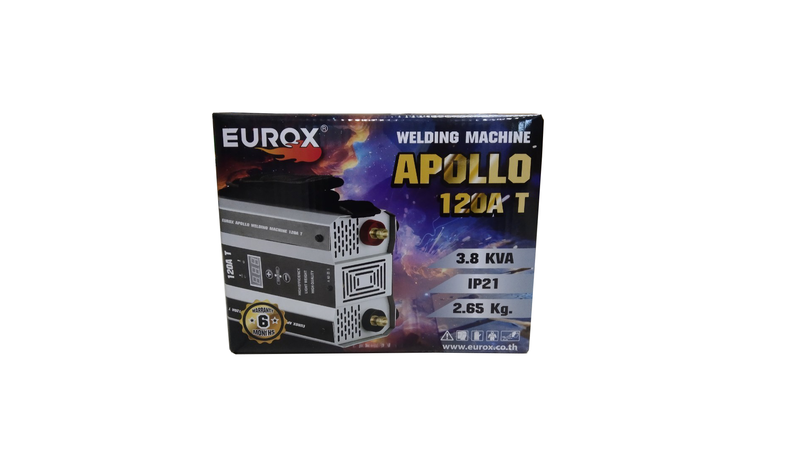
2. คุณสมบัติ
แรงดันไฟฟ้า | 220A ± 10% | กำลังไฟ | 3.8 KVA | รูปบรรจุภัณฑ์
กระแสไฟเชื่อม | 20 - 120 Amp | ขนาดลวด | Ø1.6 - 3.2 มม.
สายเชื่อม | 1.8 ม. | สายดิน | 1.2 ม.
ระดับการป้องกัน | IP21 | สายไฟ | 1.6 ม.

3. รายละเอียดบรรจุภัณฑ์
ขนาดสินค้า (ซม.) | 25x17x13.5 (ไม่รวมบรรจุภัณฑ์) | น้ำหนักสินค้า (กก.) | 2.902 (ไม่รวมบรรจุภัณฑ์)
ขนาดกล่อง 1 (ซม.) | 30.5x19.5x23 | ขนาดบรรจุ (กล่อง) | 1 PCS
ขนาดกล่อง 2 (ซม.)
 |  | น้ำหนักรวมสินค้า (กก.) | 4.13
บาร์โค้ดกล่อง | 8859007714777 | ขนาดลัง (ซม.) | xx | อุปกรณ์ภายในกล่อง
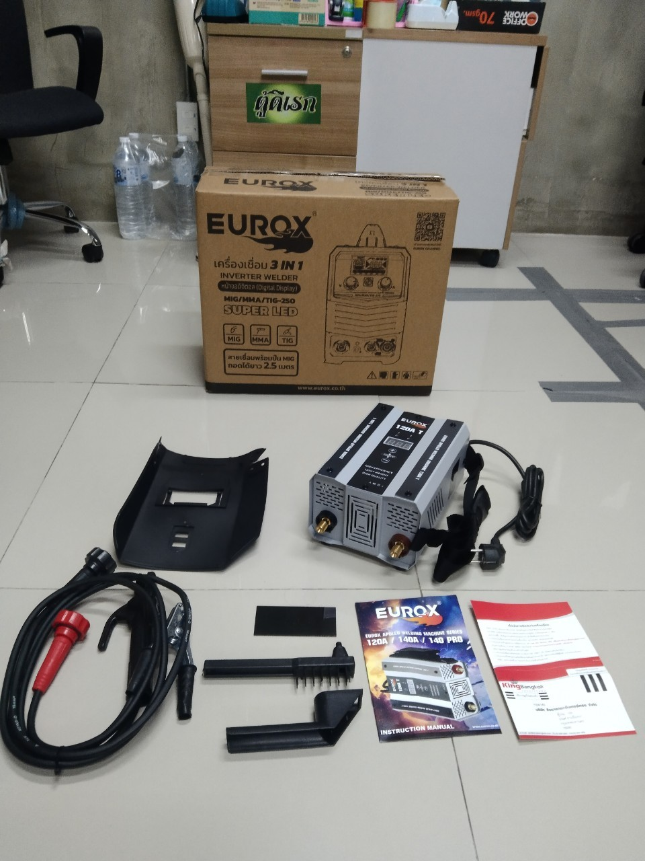
ขนาดบรรจุ (ลัง) |  | น้ำหนักลังรวมสินค้า (กก.)

4. อุปกรณ์ภายในกล่อง
- ใบรับประกัน 6 เดือน - คู่มือการใช้งาน - หน้ากาก + กระจกเลน - สายดิน - สายเชื่อม - แปรง

5. วิธีการใช้งาน
ใช้สำหรับเชื่อมเหล็ก

6. จุดเด่น จุดขาย ของสินค้า
- เชื่อมได้ในที่ร่ม กลางแจ้ง และที่มีลมแรง - เชื่อมโลหะได้ทุกประเภท เช่น เหล็ก คาร์บอน อัลลอย สแตนเลส อลูมิเนียม - เชื่อมเหล็กกล่องบาง 1.0 มม. ลากยาวได้ - เชื่อมเหล็กบาง 0.5 มิลไม่ทะลุ - เชื่อมลากยาวได้ ไม่ต้องแต้มยก |  |  |  | รูปลังสินค้า

7. การรับประกัน
ระยะเวลารับประกัน (เดือน) | 6 ระบุ
ประเภทการรับประกัน | เครื่องเชื่อม
เงื่อนไขการรับประกัน | 1. บริษัทฯ จะบริการซ่อมและเปลี่ยนอะไหล่ โดยไม่คิดมูลค่าแก่สินค้าที่จัดจำหน่ายโดยบริษัทฯ ในกรณีที่ความเสียหายเกิดจากความผิดพลาดของโรงงานผู้ผลิต ภายในระยะเวลา 6 เดือน นับจากวันที่ซื้อ (ทั้งนี้ดูจากใบเสร็จรับเงินของทางร้านค้าที่สั่งซื้อและใบรับประกัน) 2. การรับประกันนี้ไม่รวมการชำรุดของวัสดุสิ้นเปลือง อุปกรณ์เสริม และของแถมในชุด 3. การรับประกันจะสิ้นสุดจากการใช้ผิดประเภท เช่น ถอด ซ่อม ดัดแปลง แก้ไขเปลียนสภาพไปจากเดิมโดยบุคคลภายนอก หรือการดูแลรักษาไม่ถูกต้องตามที่ระบุไว้ในคู่มือ 4. การรับประกันนี้ไม่รวมถึงค่าขนส่ง หากต้องการให้ บริษัทฯ บริการถึงที่จะมีค่าใช้จ่าย 5. ใบรับประกันนี้ใช้ได้เฉพาะเครื่องที่มีเบอร์เครื่องตรงกันเท่านั้น ไม่สามารถโอนให้ผู้อื่นได้ หากใบรับประกันหาย บริษัทฯ ขอสงวนสิทธิ์การไม่ออกใบรับประกันใหม่ในทุกกรณี

8. ข้อมูล สคบ.
ชื่อสินค้า | เครื่องเชื่อม EUROX APOLLO 120A T
ผลิตจากประเทศ | PRC
จัดจำหน่ายโดย | บริษัท คิงบางกอก อินเตอร์เทรด จำกัด |  |  | รูป Barcode

 | 541,543,545 ซอย 39/1 แขวงท่าแร้ง เขตบางเขน กรุงเทพมหานคร 10220
 | เลขประจำตัวผู้เสียภาษี: 0105545012035 สำนักงานใหญ่ | โทรศัพท์: 02-509-3850 | โทรสาร: 02-509-3856
บรรจุ | 1 ตัว/กล่อง
วิธีการใช้ | ใช้สำหรับเชื่อมเหล็ก
คำเตือน | ขณะใช้งานหรือเลิกใช้งาน ควรเก็บอุปกรณ์ให้พ้นมือเด็กเพื่อความปลอดภัย
ราคา | ระบุ ณ จุดขาย
วันที่ผลิต

9. ข้อควรระวัง
คำเตือน | ขณะใช้งานหรือเลิกใช้งาน ควรเก็บอุปกรณ์ให้พ้นมือเด็กเพื่อความปลอดภัย
ข้อแนะนำในการใช้งาน | ห้ามใช้งานผิดประเภท

